EJERCICIO 2
Nombres y apellidos: |  |  |  |  |  |  |  | Código: |  |  | Grupo:

EJERCICIO 2. ANALISIS DE SENSIBILIDAD

Se presenta la siguiente situación problema de programación lineal:

La empresa American Business Company, produce fibra de carbono tipo 1, fibra de carbono tipo 2 y fibra de carbono tipo 3, utilizada en la industria aeroespacial, ingeniería civil, aplicaciones militares y deportes de motor.
Producir fibra de carbono tipo 1, genera una utilidad de $30.800 (dólares) y requiere 0,95 toneladas de poliacrilonitrilo, 0,05 toneladas de rayón y 85 minutos en el proceso termoquímico de carbonización.
Producir fibra de carbono tipo 2, genera una utilidad de $29.600 (dólares) y requiere 0,92 toneladas de poliacrilonitrilo, 0,08 toneladas de rayón y 80 minutos en el proceso termoquímico de carbonización.
Producir fibra de carbono tipo 3, genera una utilidad de $28.400 (dólares) y requiere 0,89 toneladas de poliacrilonitrilo, 0,11 toneladas de rayón y 75 minutos en el proceso termoquímico de carbonización.
La empresa, en su proceso de producción dispone como máximo de 500 toneladas de poliacrilonitrilo, de 25 toneladas de rayón y de 40.000 minutos para el proceso termoquímico de carbonización.
La empresa American Business Company, requiere optimizar las utilidades percibidas por cada tipo de fibra de carbono a producir y solicita el análisis de sensibilidad para la optimización de recursos del sistema de producción.

1. Formulación del problema como modelo de programación lineal:

Sea, el modelo de programación lineal:

2. Solución del modelo de programación lineal por el método simplex primal:

Forma estándar primal del modelo de programación lineal:

Solución del modelo de programación lineal por el método simplex primal en Excel:

Tabla inicial:

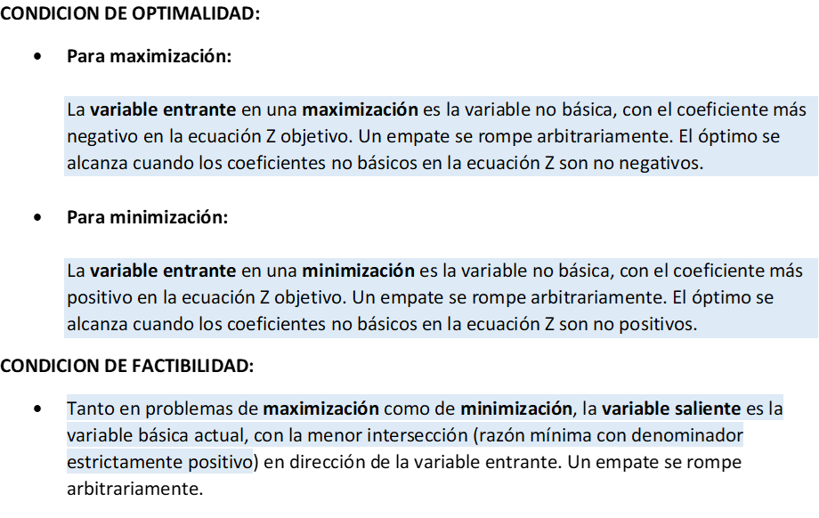
VARIABLES BASICAS | VARIABLES NO BASICAS |  |  |  |  |  |  | SOLUCION
 | Z | X1 | X2 | X3 | S1 | S2 | S3 |  |  | Razón más pequeña (estrictamente positiva)
Z
S1 |  |  |  |  |  |  |  |  |  | #DIV/0!
S2 |  |  |  |  |  |  |  |  |  | #DIV/0!
S3 |  |  |  |  |  |  |  |  |  | #DIV/0! | VS

Coeficiente más negativo |  | 0 | 0 | 0 | 0 | 0 | 0
 |  | VE

Iteración 1:

VARIABLES BASICAS | VARIABLES NO BASICAS |  |  |  |  |  |  | SOLUCION
 | Z | X1 | X2 | X3 | S1 | S2 | S3 |  |  | Razón más pequeña (estrictamente positiva)
Z
S1 |  |  |  |  |  |  |  |  |  | #DIV/0!
S2 |  |  |  |  |  |  |  |  |  | #DIV/0! | VS
X1 |  |  |  |  |  |  |  |  |  | #DIV/0!

Coeficiente más negativo |  | 0 | 0 | 0 | 0 | 0 | 0
 |  |  |  | VE
Iteración 2:

VARIABLES BASICAS | VARIABLES NO BASICAS |  |  |  |  |  |  | SOLUCION
 | Z | X1 | X2 | X3 | S1 | S2 | S3
Z |  |  |  |  |  |  |  |  |  | SOLUCION OPTIMA
S1
X3
X1

3. Comprobación de los resultados del modelo de programación lineal en Solver (Excel):

Sea, el modelo de programación lineal:

Solución del modelo de programación lineal en Solver (Excel):

 | FUNCION OBJETIVO MAX Z

 | X1 | X2 | X3

 | RESTRICCIONES
 |  |  |  |  | LADO IZQ |  | LADO DER
 |  |  |  |  |  | ≤
 |  |  |  |  |  | ≤
 |  |  |  |  |  | ≤

4. Relación de la optimización de recursos del modelo de programación lineal:

Interpretación de los resultados del modelo de programación lineal (español): |  |  |  |  |  | Interpretación de los resultados del modelo de programación lineal (inglés):

ANALISIS DE SENSIBILIDAD

a. CAMBIOS EN LOS COEFICIENTES DE LA FUNCION OBJETIVO

1. CAMBIO POR REDUCCION EN LOS COEFICIENTES DE LA FUNCION OBJETIVO

Sea el nuevo modelo de programación lineal:

Solución del nuevo modelo de programación lineal en Solver (Excel):

 | FUNCION OBJETIVO MAX Z |  |  |  |  |  |  |  | La solución permanece óptima
 |  |  |  |  |  |  |  |  | Disminuye la función objetivo Z
 | X1 | X2 | X3 |  |  |  |  |  | La solución de las variables básicas permanece constante

 | RESTRICCIONES
 |  |  |  |  | LADO IZQ |  | LADO DER
 |  |  |  |  |  | ≤
 |  |  |  |  |  | ≤
 |  |  |  |  |  | ≤

Relación de la optimización de recursos del nuevo modelo de programación lineal:

Interpretación de los resultados del nuevo modelo de programación lineal (español): |  |  |  |  |  | Interpretación de los resultados del nuevo modelo de programación lineal (inglés):

2. CAMBIO POR AUMENTO EN LOS COEFICIENTES DE LA FUNCION OBJETIVO

Sea el nuevo modelo de programación lineal:

Solución del nuevo modelo de programación lineal en Solver (Excel):

 | FUNCION OBJETIVO MAX Z |  |  |  |  |  |  |  | La solución permanece óptima
 |  |  |  |  |  |  |  |  | Aumenta la función objetivo Z
 | X1 | X2 | X3 |  |  |  |  |  | La solución de las variables básicas permanece constante

 | RESTRICCIONES
 |  |  |  |  | LADO IZQ |  | LADO DER
 |  |  |  |  |  | ≤
 |  |  |  |  |  | ≤
 |  |  |  |  |  | ≤

Relación de la optimización de recursos del nuevo modelo de programación lineal:

Interpretación de los resultados del nuevo modelo de programación lineal (español): |  |  |  |  |  | Interpretación de los resultados del nuevo modelo de programación lineal (inglés):

b. CAMBIOS EN LOS RECURSOS DE LAS RESTRICCIONES

1. CAMBIO POR REDUCCION EN LAS DISPONIBILIDADES DE LAS RESTRICCIONES

Sea el nuevo modelo de programación lineal:

Solución del nuevo modelo de programación lineal en Solver (Excel):

 | FUNCION OBJETIVO MAX Z |  |  |  |  |  |  |  | La solución permanece óptima
 |  |  |  |  |  |  |  |  | La función objetivo Z permanece constante
 | X1 | X2 | X3 |  |  |  |  |  | La solución de las variables básicas permanece constante

 | RESTRICCIONES
 |  |  |  |  | LADO IZQ |  | LADO DER
 |  |  |  |  |  | ≤
 |  |  |  |  |  | ≤
 |  |  |  |  |  | ≤

Relación de la optimización de recursos del nuevo modelo de programación lineal:

Interpretación de los resultados del nuevo modelo de programación lineal (español): |  |  |  |  |  | Interpretación de los resultados del nuevo modelo de programación lineal (inglés):

2. CAMBIO POR AUMENTO EN LAS DISPONIBILIDADES DE LAS RESTRICCIONES

Sea el nuevo modelo de programación lineal:

Solución del nuevo modelo de programación lineal en Solver (Excel):

 | FUNCION OBJETIVO MAX Z |  |  |  |  |  |  |  | La solución permanece óptima
 |  |  |  |  |  |  |  |  | La función objetivo Z permanece constante
 | X1 | X2 | X3 |  |  |  |  |  | La solución de las variables básicas permanece constante

 | RESTRICCIONES
 |  |  |  |  | LADO IZQ |  | LADO DER
 |  |  |  |  |  | ≤
 |  |  |  |  |  | ≤
 |  |  |  |  |  | ≤

Relación de la optimización de recursos del nuevo modelo de programación lineal:

Interpretación de los resultados del nuevo modelo de programación lineal (español): |  |  |  |  |  | Interpretación de los resultados del nuevo modelo de programación lineal (inglés):

